Sheet1
入库清单 |  |  |  |  |  | 箱单信息
仓库地址：浙江省 金华市 义乌市 稠江街道 年年红家具集团2期 2号楼 一楼 收货人（客户代码CZ3187） 电话：18072363466 |  |  | 客户代码:CZ3187
 |  |  | 运输方式:TIR卡航

备注:包含4个SKU，19箱货 |  |  | CZ3187-1218-19

序号 | 产品信息 | 外箱箱唛 |  | 预期数量 | 收货数量 | 图片 | 重量 | 体积 | 产品名 | 材质
1 | sku:33386-Y07U0001-B02 OZN2413578988 name:双层仓鼠笼子 | CZ3187-1218-19/1 |  | 12 |  | 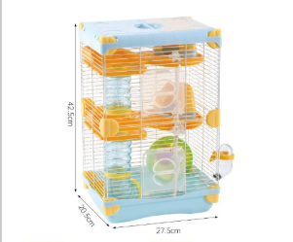 | 102.5 | 0.65 | 双层仓鼠笼子 | ABS
 |  | CZ3187-1218-19/2 |  | 12
 |  | CZ3187-1218-19/3 |  | 12
 |  | CZ3187-1218-19/4 |  | 12
 |  | CZ3187-1218-19/5 |  | 12
2 | sku:37053-Y07U0001-B02 OZN3014568992 name:双层仓鼠笼子（617H黄色） | CZ3187-1218-19/6 |  | 12 |  | 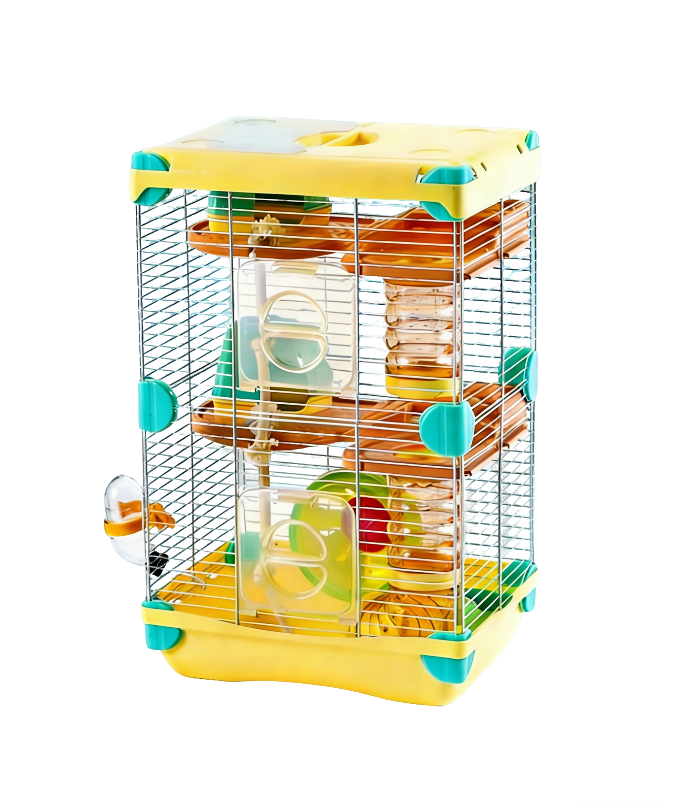 | 102.5 | 0.65 | 双层仓鼠笼子（617H黄色） | ABS
 |  | CZ3187-1218-19/7 |  | 12
 |  | CZ3187-1218-19/8 |  | 12
 |  | CZ3187-1218-19/9 |  | 12
 |  | CZ3187-1218-19/10 |  | 12
3 | sku:33367-Y07U0001-B02 OZN2420533263 name:亚克力仓鼠笼子 | CZ3187-1218-19/11 |  | 6 |  | 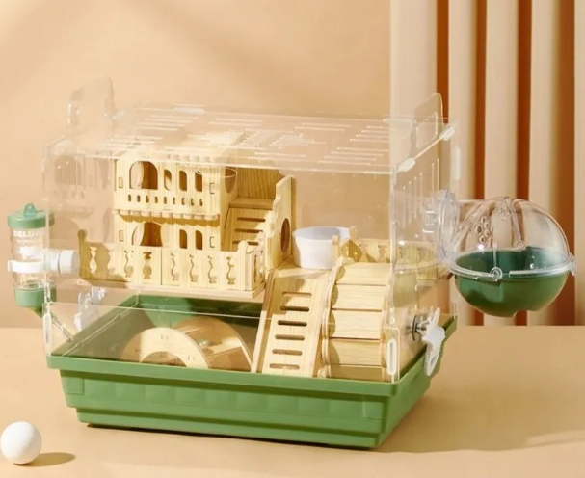 | 71 | 0.68 | 亚克力仓鼠笼子 | ABS
 |  | CZ3187-1218-19/12 |  | 6
 |  | CZ3187-1218-19/13 |  | 6
 |  | CZ3187-1218-19/14 |  | 6
 |  | CZ3187-1218-19/15 |  | 6
4 | sku:37965-Y07U0001-B02 OZN3120618295 name:白色亚克力仓鼠笼子 | CZ3187-1218-19/16 |  | 6 |  |  | 56.8 | 0.54 | 白色亚克力仓鼠笼子 | ABS
 |  | CZ3187-1218-19/17 |  | 6
 |  | CZ3187-1218-19/18 |  | 6
 |  | CZ3187-1218-19/19 |  | 6

